市町村別年齢３区分別人口割合
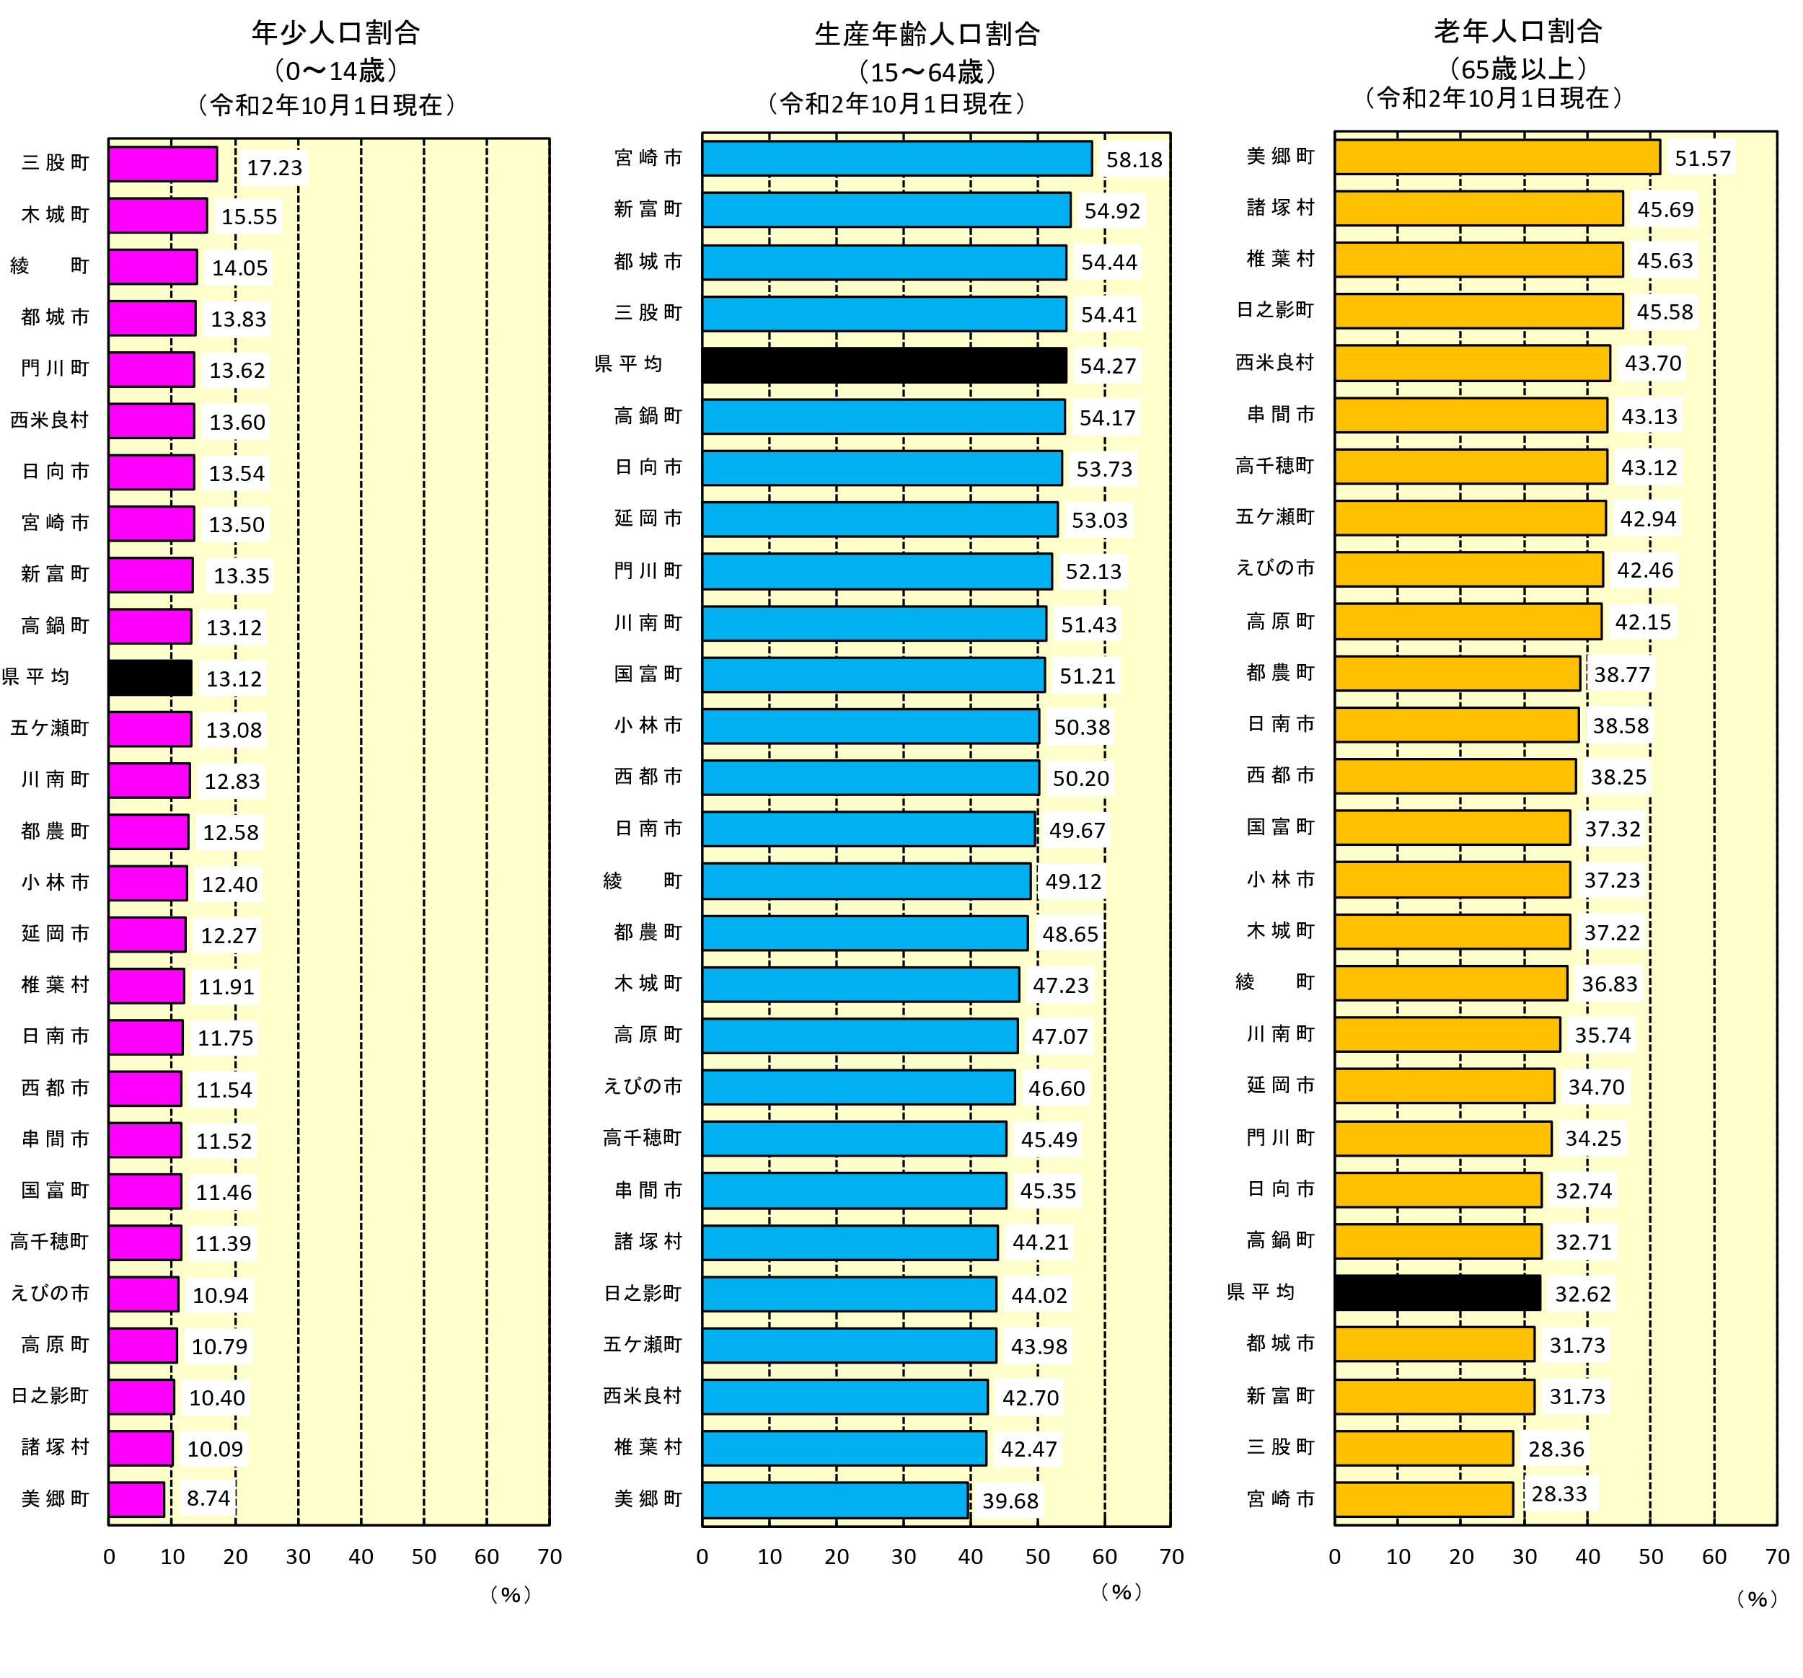
年齢３区分別人口及び構成比
 |  |  |  |  |  |  |  |  |  |  |  |  |  | （人、％）
 |  |  | 令和２年10月1日現在
市町村 |  | 総数 | 年少人口（0～14歳） |  |  |  | 生産年齢人口（15～64歳） |  |  |  | 老年人口（65歳～）
 |  |  | 総数 | 男 | 女 | 構成比 | 総数 | 男 | 女 | 構成比 | 総数 | 男 | 女 | 構成比
宮崎県 |  | 1,069,576 | 140,291 | 71,649 | 68,642 | 13.12 | 580,412 | 284,874 | 295,538 | 54.27 | 348,873 | 148,240 | 200,633 | 32.62
宮崎市 |  | 401,339 | 54,168 | 27,551 | 26,617 | 13.50 | 233,479 | 113,212 | 120,267 | 58.18 | 113,692 | 48,579 | 65,113 | 28.33
都城市 |  | 160,640 | 22,222 | 11,354 | 10,868 | 13.83 | 87,454 | 42,587 | 44,867 | 54.44 | 50,964 | 21,367 | 29,597 | 31.73
延岡市 |  | 118,394 | 14,531 | 7,483 | 7,048 | 12.27 | 62,781 | 31,547 | 31,234 | 53.03 | 41,082 | 17,070 | 24,012 | 34.70
日南市 |  | 50,848 | 5,976 | 3,052 | 2,924 | 11.75 | 25,257 | 12,609 | 12,648 | 49.67 | 19,615 | 8,269 | 11,346 | 38.58
小林市 |  | 43,670 | 5,414 | 2,789 | 2,625 | 12.40 | 21,999 | 10,683 | 11,316 | 50.38 | 16,257 | 6,855 | 9,402 | 37.23
日向市 |  | 59,629 | 8,071 | 4,125 | 3,946 | 13.54 | 32,036 | 15,954 | 16,082 | 53.73 | 19,522 | 8,293 | 11,229 | 32.74
串間市 |  | 16,822 | 1,938 | 984 | 954 | 11.52 | 7,628 | 3,822 | 3,806 | 45.35 | 7,256 | 3,070 | 4,186 | 43.13
西都市 |  | 28,610 | 3,303 | 1,691 | 1,612 | 11.54 | 14,363 | 7,066 | 7,297 | 50.20 | 10,944 | 4,666 | 6,278 | 38.25
えびの市 |  | 17,638 | 1,930 | 961 | 969 | 10.94 | 8,219 | 4,136 | 4,083 | 46.60 | 7,489 | 3,242 | 4,247 | 42.46
市計 |  | 897,590 | 117,553 | 59,990 | 57,563 | 13.10 | 493,216 | 241,616 | 251,600 | 54.95 | 286,821 | 121,411 | 165,410 | 31.95
北諸県郡 | 三股町 | 25,591 | 4,410 | 2,281 | 2,129 | 17.23 | 13,924 | 6,575 | 7,349 | 54.41 | 7,257 | 3,076 | 4,181 | 28.36
 | 計 | 25,591 | 4,410 | 2,281 | 2,129 | 17.23 | 13,924 | 6,575 | 7,349 | 54.41 | 7,257 | 3,076 | 4,181 | 28.36
西諸県郡 | 高原町 | 8,639 | 932 | 490 | 442 | 10.79 | 4,066 | 2,033 | 2,033 | 47.07 | 3,641 | 1,604 | 2,037 | 42.15
 | 計 | 8,639 | 932 | 490 | 442 | 10.79 | 4,066 | 2,033 | 2,033 | 47.07 | 3,641 | 1,604 | 2,037 | 42.15
東諸県郡 | 国富町 | 18,398 | 2,109 | 1,043 | 1,066 | 11.46 | 9,422 | 4,624 | 4,798 | 51.21 | 6,867 | 2,942 | 3,925 | 37.32
 | 綾町 | 6,934 | 974 | 502 | 472 | 14.05 | 3,406 | 1,652 | 1,754 | 49.12 | 2,554 | 1,113 | 1,441 | 36.83
 | 計 | 25,332 | 3,083 | 1,545 | 1,538 | 12.17 | 12,828 | 6,276 | 6,552 | 50.64 | 9,421 | 4,055 | 5,366 | 37.19
児湯郡 | 高鍋町 | 19,922 | 2,614 | 1,336 | 1,278 | 13.12 | 10,792 | 5,396 | 5,396 | 54.17 | 6,516 | 2,765 | 3,751 | 32.71
 | 新富町 | 16,564 | 2,212 | 1,150 | 1,062 | 13.35 | 9,097 | 4,629 | 4,468 | 54.92 | 5,255 | 2,317 | 2,938 | 31.73
 | 西米良村 | 1,000 | 136 | 82 | 54 | 13.60 | 427 | 231 | 196 | 42.70 | 437 | 179 | 258 | 43.70
 | 木城町 | 4,895 | 761 | 361 | 400 | 15.55 | 2,312 | 1,115 | 1,197 | 47.23 | 1,822 | 774 | 1,048 | 37.22
 | 川南町 | 15,194 | 1,949 | 1,009 | 940 | 12.83 | 7,814 | 3,774 | 4,040 | 51.43 | 5,431 | 2,364 | 3,067 | 35.74
 | 都農町 | 9,906 | 1,246 | 611 | 635 | 12.58 | 4,819 | 2,417 | 2,402 | 48.65 | 3,841 | 1,649 | 2,192 | 38.77
 | 計 | 67,481 | 8,918 | 4,549 | 4,369 | 13.22 | 35,261 | 17,562 | 17,699 | 52.25 | 23,302 | 10,048 | 13,254 | 34.53
東臼杵郡 | 門川町 | 17,379 | 2,367 | 1,212 | 1,155 | 13.62 | 9,059 | 4,525 | 4,534 | 52.13 | 5,953 | 2,539 | 3,414 | 34.25
 | 諸塚村 | 1,486 | 150 | 88 | 62 | 10.09 | 657 | 335 | 322 | 44.21 | 679 | 302 | 377 | 45.69
 | 椎葉村 | 2,503 | 298 | 160 | 138 | 11.91 | 1,063 | 593 | 470 | 42.47 | 1,142 | 515 | 627 | 45.63
 | 美郷町 | 4,826 | 422 | 228 | 194 | 8.74 | 1,915 | 1,009 | 906 | 39.68 | 2,489 | 1,100 | 1,389 | 51.57
 | 計 | 26,194 | 3,237 | 1,688 | 1,549 | 12.36 | 12,694 | 6,462 | 6,232 | 48.46 | 10,263 | 4,456 | 5,807 | 39.18
西臼杵郡 | 高千穂町 | 11,642 | 1,326 | 695 | 631 | 11.39 | 5,296 | 2,709 | 2,587 | 45.49 | 5,020 | 2,200 | 2,820 | 43.12
 | 日之影町 | 3,635 | 378 | 173 | 205 | 10.40 | 1,600 | 851 | 749 | 44.02 | 1,657 | 721 | 936 | 45.58
 | 五ケ瀬町 | 3,472 | 454 | 238 | 216 | 13.08 | 1,527 | 790 | 737 | 43.98 | 1,491 | 669 | 822 | 42.94
 | 計 | 18,749 | 2,158 | 1,106 | 1,052 | 11.51 | 8,423 | 4,350 | 4,073 | 44.93 | 8,168 | 3,590 | 4,578 | 43.56
町村計 |  | 171,986 | 22,738 | 11,659 | 11,079 | 13.22 | 87,196 | 43,258 | 43,938 | 50.70 | 62,052 | 26,829 | 35,223 | 36.08
注１）宮崎県人口は、社会動態で県外のみを推計要素としているので、市町村の積み上げ人口には一致しない。
注２）令和２年は、令和２年国勢調査で用いられた不詳補完値による。

年齢５歳階級別人口
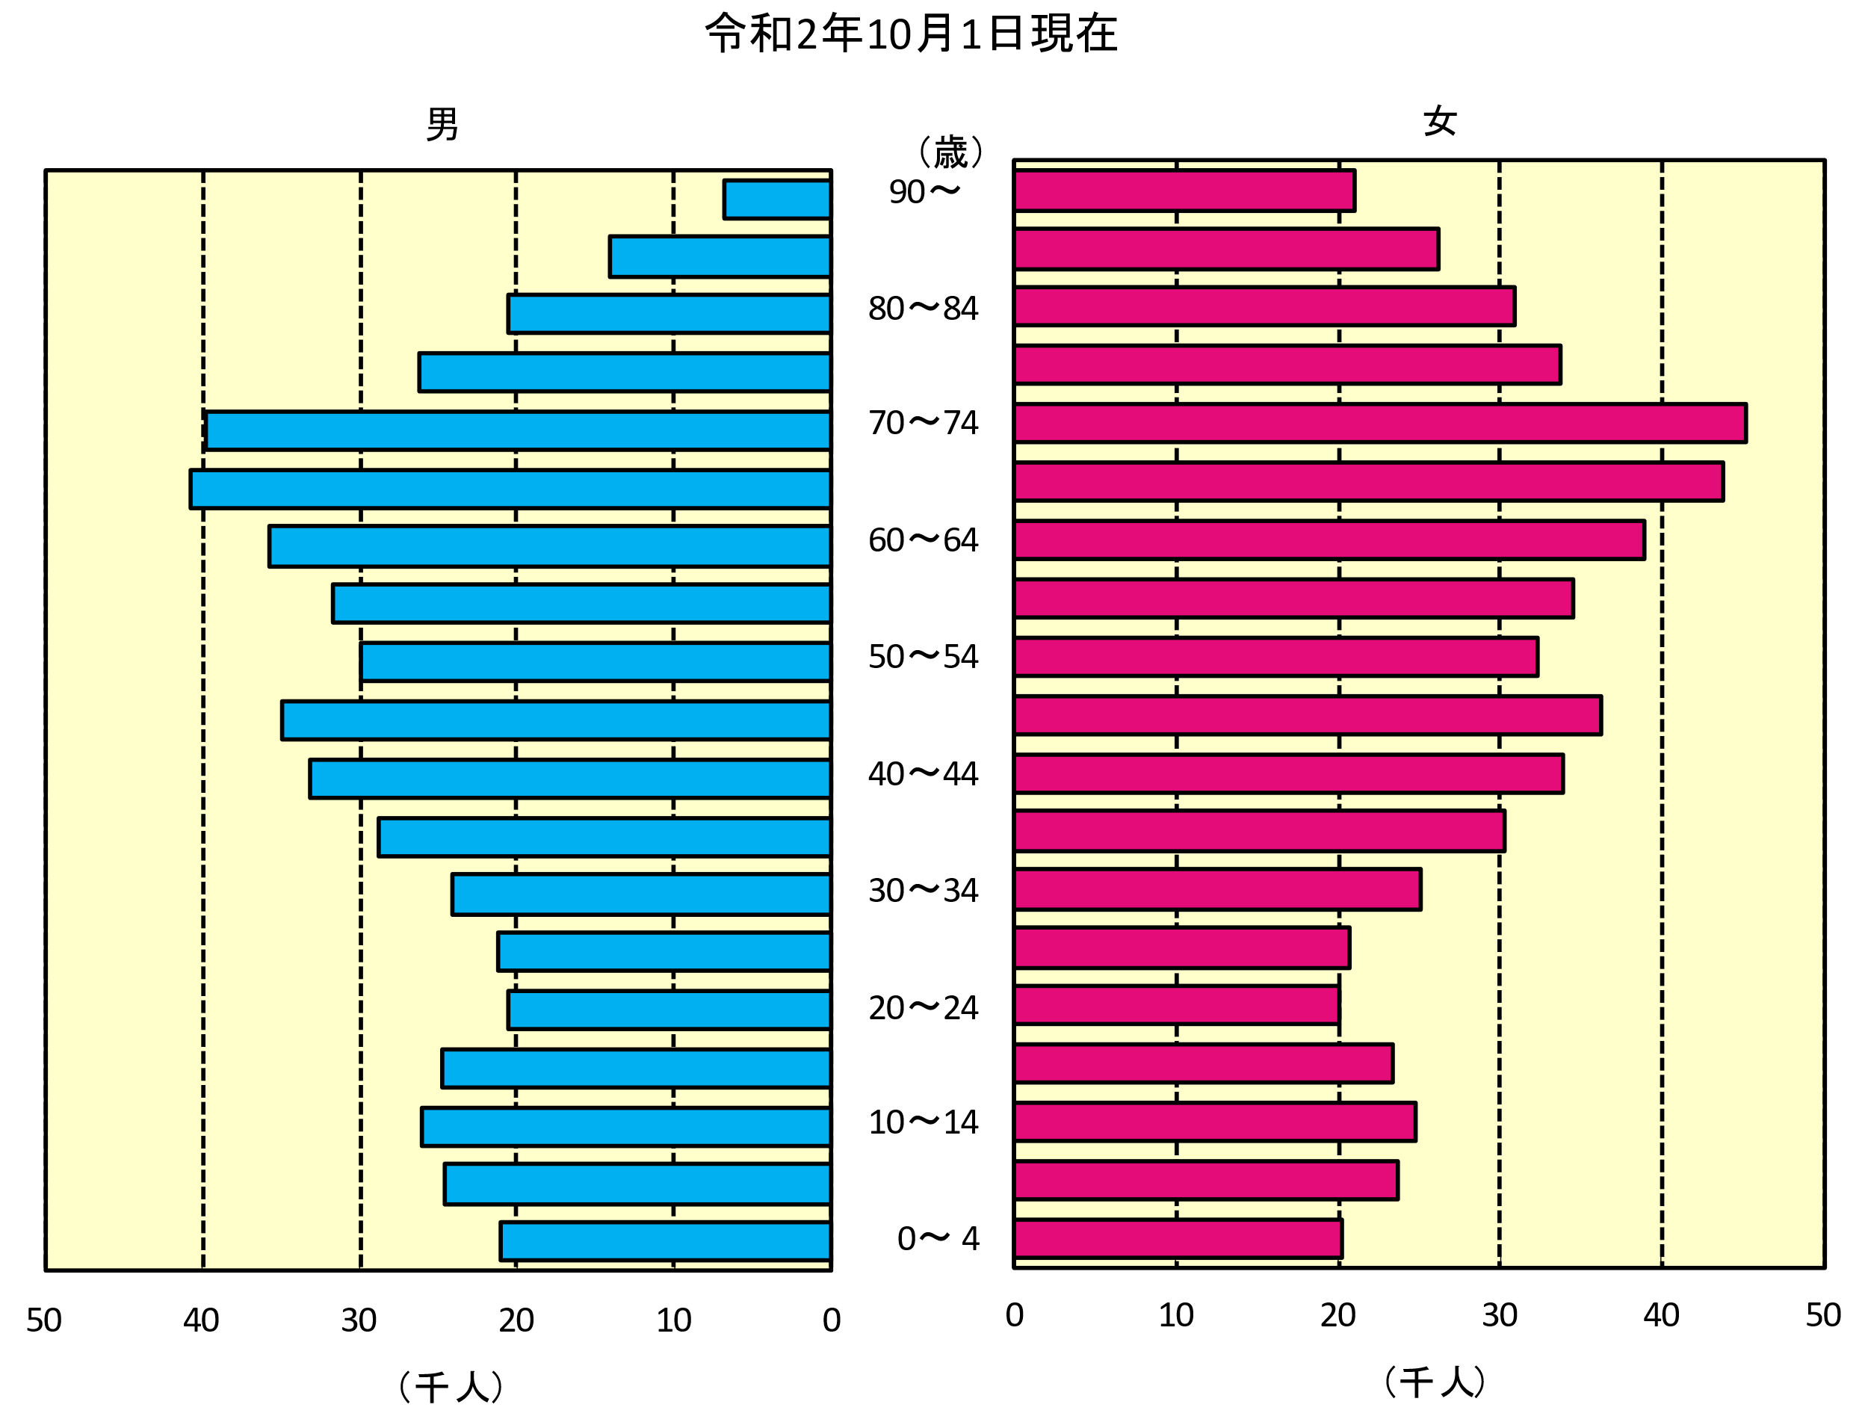
年齢５歳階級別人口

 | 令和2年10月1日現在 |  |  |  | 令和元年10月1日現在 |  |  | 増減数(R元.10.1～R2.9.30)
年齢 | 総数（人） | 男 | 女 | 性比 | 総数（人） | 男 | 女 | （人） | 男 | 女
総数 | 1,069,576 | 504,763 | 564,813 | 89.4 | 1,071,723 | 504,361 | 567,362 | -2,147 | 402 | -2,549
（歳）
0～4 | 41,352 | 21,064 | 20,288 | 103.8 | 43,626 | 22,244 | 21,382 | -2,274 | -1,180 | -1,094
5～9 | 48,230 | 24,612 | 23,618 | 104.2 | 48,613 | 24,767 | 23,846 | -383 | -155 | -228
10～14 | 50,709 | 25,973 | 24,736 | 105.0 | 50,040 | 25,567 | 24,473 | 669 | 406 | 263
15～19 | 48,161 | 24,729 | 23,432 | 105.5 | 50,570 | 25,667 | 24,903 | -2,409 | -938 | -1,471
20～24 | 40,653 | 20,508 | 20,145 | 101.8 | 40,131 | 20,543 | 19,588 | 522 | -35 | 557
25～29 | 41,963 | 21,216 | 20,747 | 102.3 | 38,792 | 19,124 | 19,668 | 3,171 | 2,092 | 1,079
30～34 | 49,193 | 24,079 | 25,114 | 95.9 | 49,663 | 24,039 | 25,624 | -470 | 40 | -510
35～39 | 59,128 | 28,817 | 30,311 | 95.1 | 58,960 | 28,591 | 30,369 | 168 | 226 | -58
40～44 | 67,032 | 33,180 | 33,852 | 98.0 | 67,327 | 32,845 | 34,482 | -295 | 335 | -630
45～49 | 71,063 | 34,888 | 36,175 | 96.4 | 68,583 | 33,473 | 35,110 | 2,480 | 1,415 | 1,065
50～54 | 62,283 | 29,925 | 32,358 | 92.5 | 61,426 | 29,152 | 32,274 | 857 | 773 | 84
55～59 | 66,286 | 31,755 | 34,531 | 92.0 | 66,653 | 31,847 | 34,806 | -367 | -92 | -275
60～64 | 74,650 | 35,777 | 38,873 | 92.0 | 75,724 | 36,196 | 39,528 | -1,074 | -419 | -655
65～69 | 84,516 | 40,744 | 43,772 | 93.1 | 86,703 | 41,594 | 45,109 | -2,187 | -850 | -1,337
70～74 | 84,932 | 39,803 | 45,129 | 88.2 | 77,815 | 36,428 | 41,387 | 7,117 | 3,375 | 3,742
75～79 | 59,825 | 26,164 | 33,661 | 77.7 | 60,687 | 26,445 | 34,242 | -862 | -281 | -581
80～84 | 51,440 | 20,611 | 30,829 | 66.9 | 51,942 | 20,863 | 31,079 | -502 | -252 | -250
85～89 | 40,337 | 14,160 | 26,177 | 54.1 | 38,771 | 13,523 | 25,248 | 1,566 | 637 | 929
90～ | 27,823 | 6,758 | 21,065 | 32.1 | 26,772 | 6,463 | 20,309 | 1,051 | 295 | 756
不詳 | － | － | － |  | 8,925 | 4,990 | 3,935 | － | － | －
注）１ 性比＝男の人口÷女の人口×100（女性100人に対する男性の数）
注）２ 令和２年は、令和２年国勢調査で用いられた不詳補完値による。

人口ピラミッド（県）
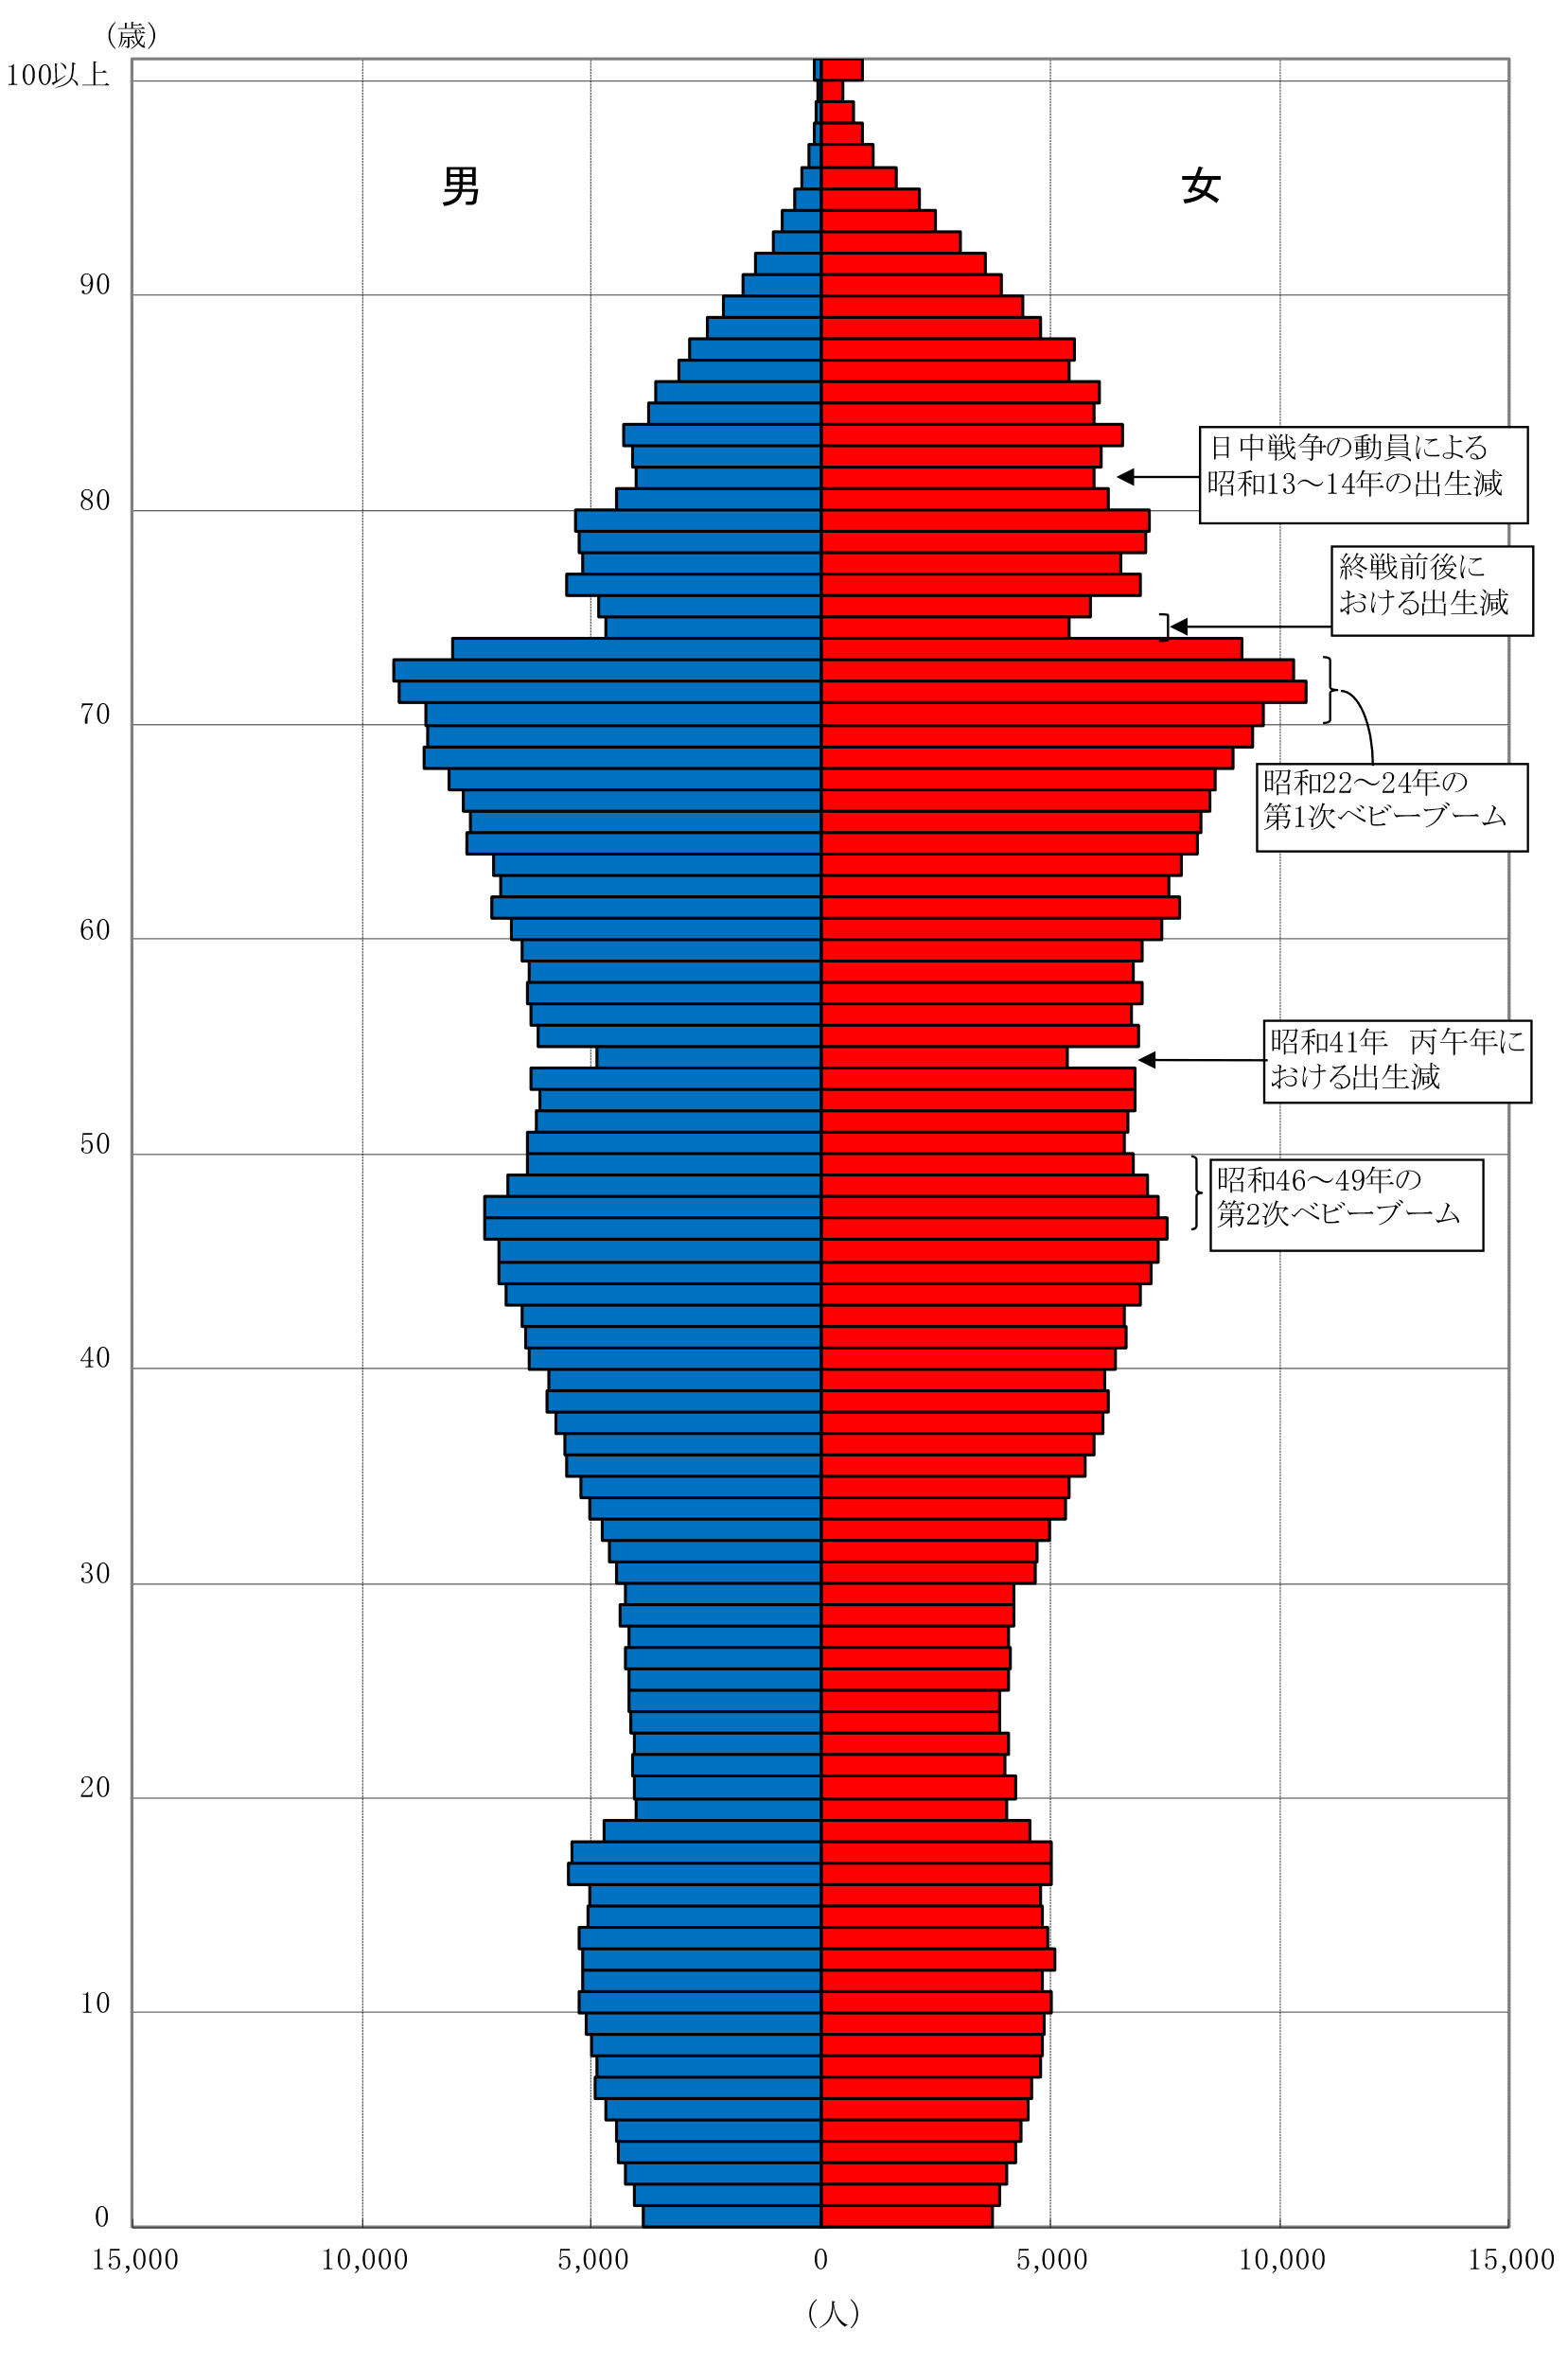
年齢各歳別人口ピラミッド（令和２年１０月１日現在）

